手順
クリック
※ログインのため
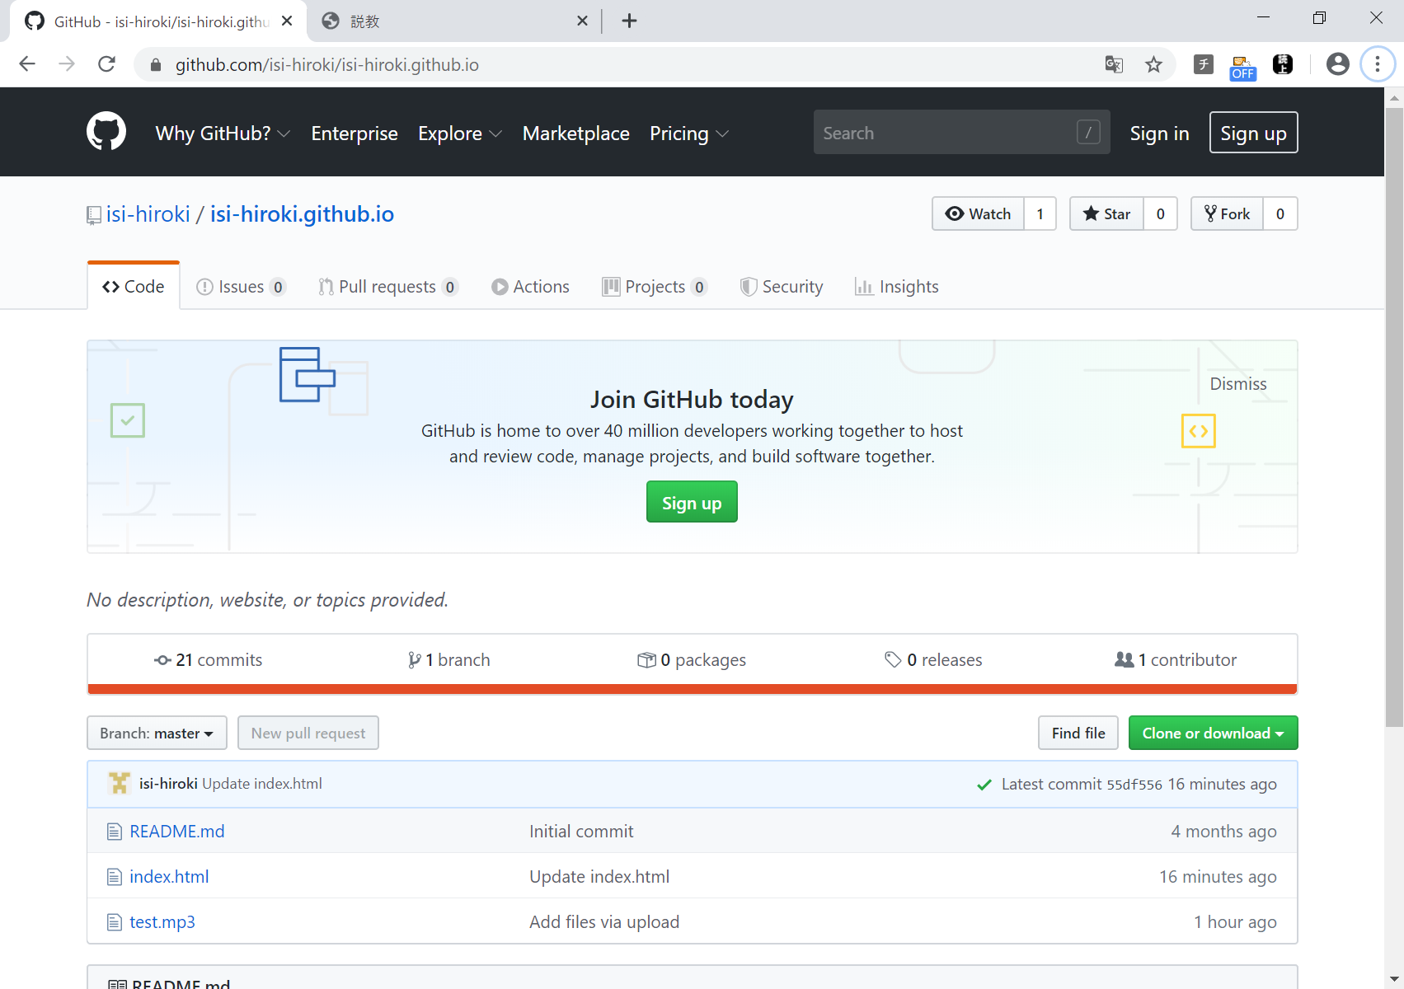

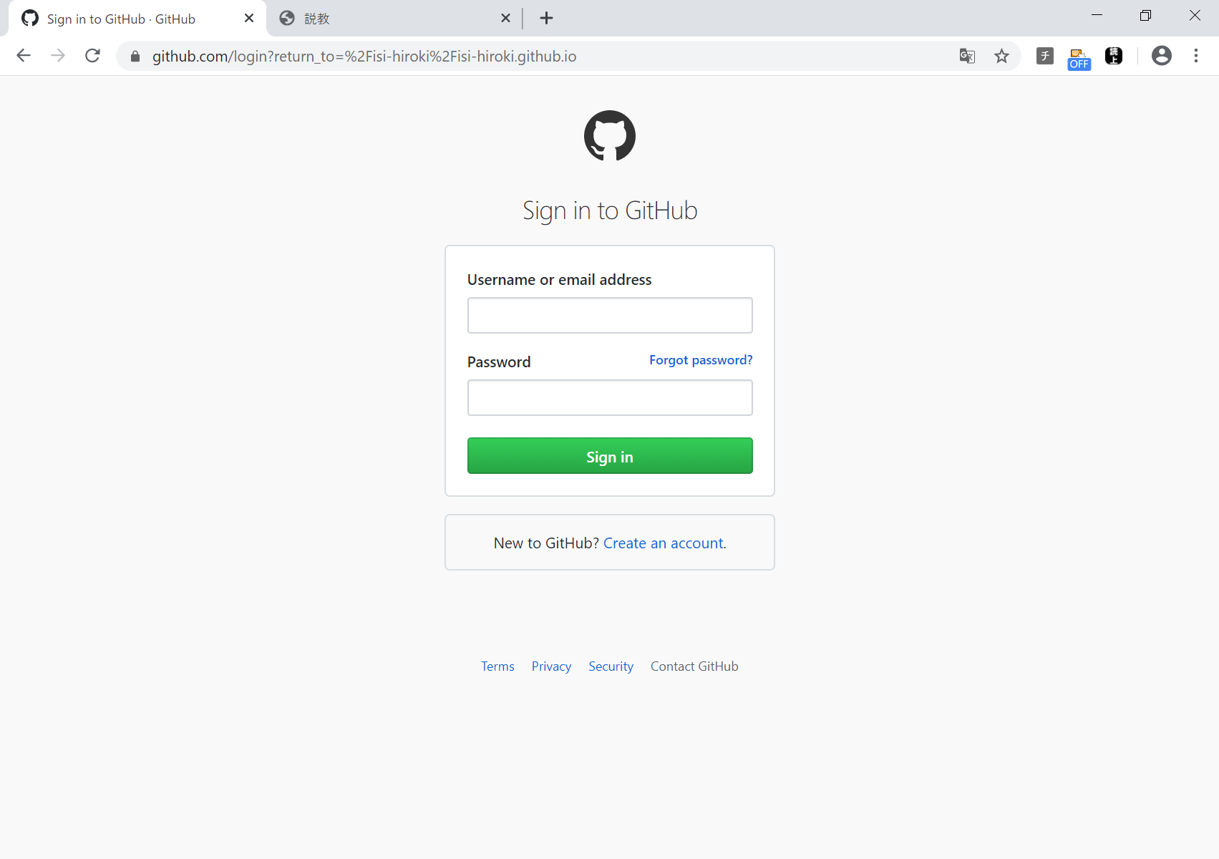

入力して
Singn inをクリック
※ログインのため

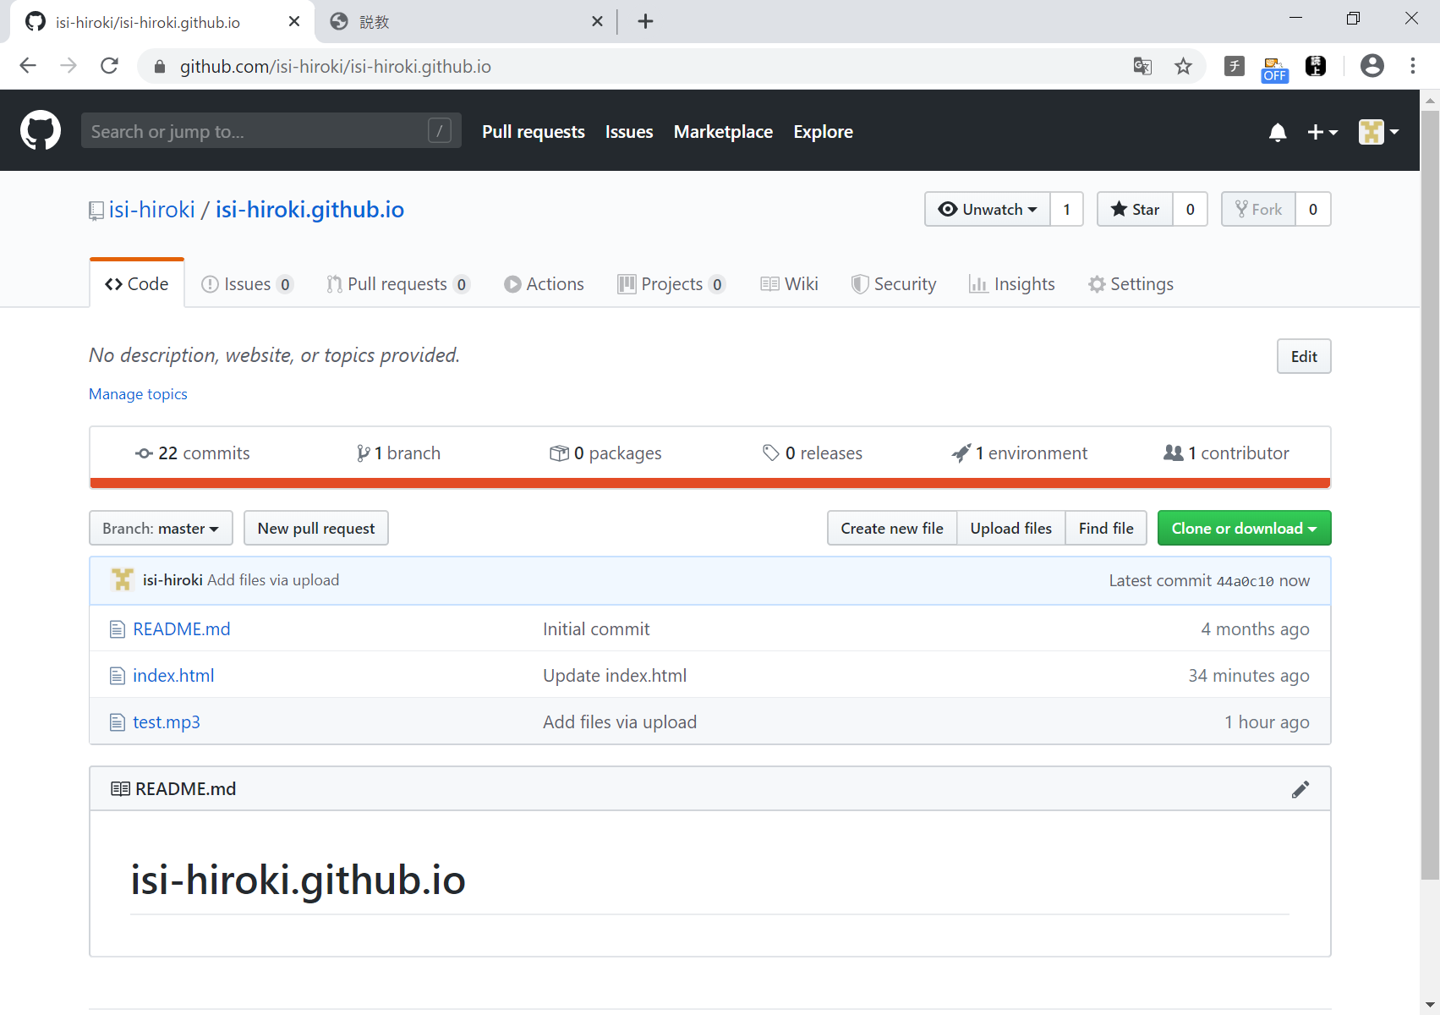
ログイン確認用
成功すると、この表示になる。

クリック
※今回の説教を追加するため

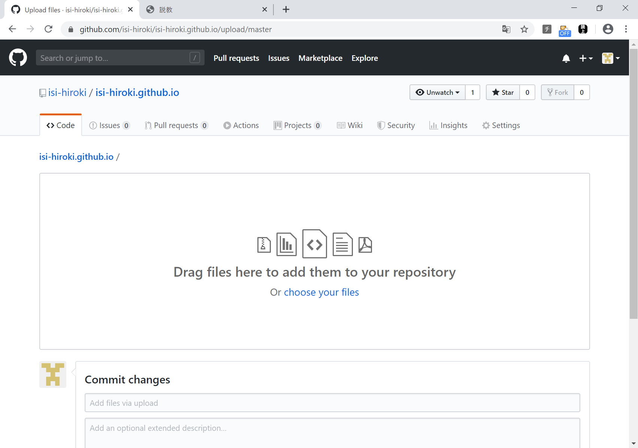

デスクトップから
20200405.mp3 ファイルを
ドラッグ ＆ ドロップ
※mp3をアップロードするため

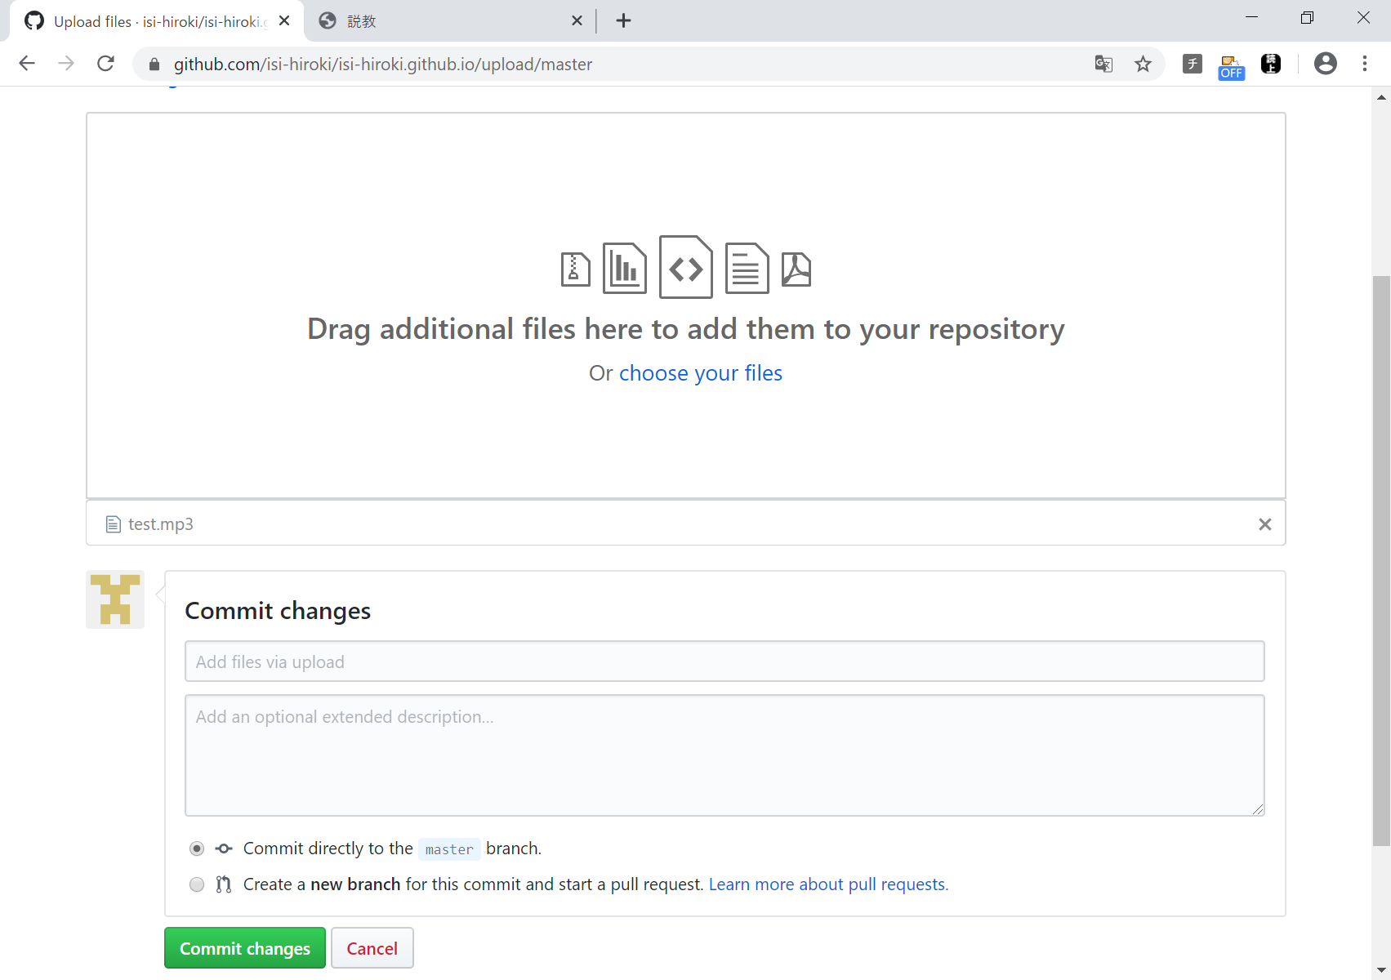

成功すると、この表示になる。

クリック
※mp3をアップロードするため

成功すると、
20200405.mp3が追加される。

